【中和】栄養サマリー（2025.11）入力用
******* 栄 養 サ マ リ ー *******

下記の（利用者・患者）様について栄養管理情報を提供します。 |  |  |  |  |  |  |  |  |  |  | 提供先管理栄養士への説明日 |  |  |  |  |  |  |  |  | 学会分類2021
この情報については療養者本人もしくは家族の方の了解を得ています。 |  |  |  |  |  |  |  |  |  |  |  |  | 年 |  | 月 |  | 日

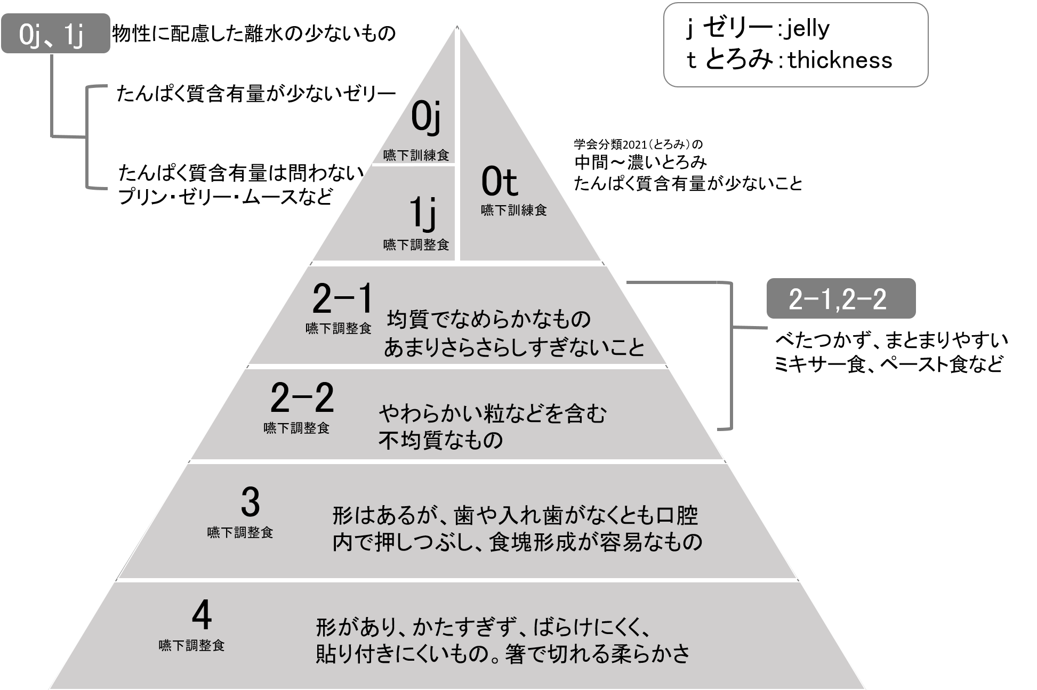
氏 名 |  |  |  |  |  | 様 | 性別 |  | 生年月日 | 西暦 |  | 年 |  | 月 |  | 日 |  | 歳
身 長 |  | cm |  | 体 重 |  | kg | BMI | #DIV/0! | ( / 現在) |  | 体重変化 |  | なし あり ( 増加 ・ 減少)
現病名 |  |  |  |  |  |  | 既往歴

栄 養 | 摂取手段 |  | 経口
 |  |  | 経腸 |  | → |  | 経鼻 |  | 胃ろう |  | 腸ろう |  | その他( |  |  |  |  | ）
 |  |  | 経静脈 |  | → |  | PPN |  | TPN
 |  | 商品名（ ） ・ 投与量（ kcal/日） ・ 投与時間（ ）
 |  | 回 数 （ 回/日） ・ 追加水分（ ml/日） ・ 形状の理由（ ）
 | 必要量 | エネルギー |  |  | Kcal/標準体重ｋｇ | たんぱく質 |  |  | ｇ/標準体重ｋｇ | 食塩 |  |  |  | ｇ | 水分 |  |  | ml
 |  |  |  |  | Kcal/現体重ｋｇ |  |  |  | ｇ/現体重ｋｇ
 | 摂取量 （栄養補助食品を 含む） | エネルギー |  |  | Kcal/標準体重ｋｇ | たんぱく質 |  |  | ｇ/標準体重ｋｇ | 食塩 |  |  |  | ｇ | 水分 |  |  | ml
 |  |  |  |  | Kcal/現体重ｋｇ |  |  |  | ｇ/現体重ｋｇ
 | GLIM基準に |  | 非対応 判定： |  |  | 低栄養非該当 |  |  | 低栄養 （ |  | 中程度低栄養 |  |  |  | 重度低栄養）
 | よる評価 | 該当項目：表現型（ 体重減少、 低BMI 筋肉量減少) 病因 ( 食事摂取量減少/消化吸収能低下、 疾病負荷/炎症 )
食事内容 | 食 種 |  | 一般食 |  |  |  | 治療食（ |  |  |  |  |  |  | （施設での名称））
 | 主 食 |  | 米飯 |  | パン | 軟飯 |  | 全粥 | （ |  | ）分粥 |  | 重湯 |  | 主食量 （ |  |  | ｇ）
 |  |  | ゼリー状 |  | ミキサー | とろみ |  | おにぎり（ |  | ヶ） |  | 水切り |  |  | その他 （ |  |  | ）
 | 副 食 |  | 常菜 |  | 軟菜 | ひとくち大 |  | きざみ（カットサイズ |  |  | mm) |  | ミキサー・ペースト状 |  |  |  | ゼリー状
 |  | ※とろみ |  |  | なし | あり |  | ※自施設食形態一覧表（添付） |  |  |  | あり |  | なし
 | 栄養補助食品 |  | なし |  | あり（ |  |  |  |  |  |  |  |  | ）
 | 学会分類2021 |  | 4 |  | 3 | 2-2 |  | 2-1 |  | 1j |  | 0t |  | 0j
 | 特記事項 | （例：アレルギー、水分量、薬の相互作用など）

食事方法 | 食事回数 | ( |  |  | )回/日 |  |  | 食事に要する時間： |  | ～30分 |  | 30分～ |  | 1時間～ |  |  |  |  |  |  | 「日本摂食嚥下リハビリテーション学会嚥下調整食分類 2021」を参考に作成
 | 介助方法 |  | 自立 |  | 見守り | 一部介助 |  | 全介助
 | 使用器具 |  | 箸 |  | スプーン ( 大 ・ 小 ) |  |  | フォーク |  | 自助食器 |  |  |  | 自助具 （ |  |  |  | ）
 | 姿 勢 |  | 座位 |  | リクライニング | (角度 |  | 度)
 | む せ |  | なし |  | ときどき | あり |  |  |  |  |  |  |  |  |  |  |  |  | ※形態、特色などお詳細は「嚥下調整食学会分類2021」の本文及び、学会分類2021（食事）早見表をご確認ください。

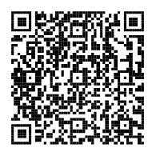
水分形態 | 増粘剤の使用 |  | なし |  | あり（使用食品名 |  |  |  |  | ） | （使用量 |  |  |  |  |  |  | ）
 | 形 状 |  | 段階1（薄い・ウスターソース状） |  |  |  |  | 段階2（中間・ポタージュ状） |  |  |  | 段階3（濃い・ハチミツ状） |  |  |  |  | その他

咀嚼・嚥下 | 咀 嚼 |  | 自歯 |  | 義歯 （ | 総義歯 |  | 部分義歯 |  | ） |  | その他（ |  |  |  |  |  | ）
状態 | 嚥 下 |  | 問題なし |  | 見守り |  | やや問題がある |  |  | できない

身体状態 | 褥 瘡 |  | なし |  | あり（部位 |  |  |  | ） |  |  |  | 摂 食 障 害 |  |  | なし |  | あり
 | 排 便 |  | 問題なし |  | 下痢ぎみ |  | 便秘ぎみ（下剤： |  | なし |  | あり ） |  | 開 口 困 難 |  |  | なし |  | あり |  |  |  | 日本摂食嚥下リハビリテーション学会嚥下調整食分類 2021
 | む く み |  | なし |  | あり（部位 |  |  |  | ） |  |  |  | 口 内 残 留 |  |  | なし |  | あり |  |  |  | P5に「学会分類2021(食事）早見表があります。
 | 麻 痺 |  | なし |  | あり （ |  | 右 |  | 左）

特記事項 | (本人の嗜好や家族希望、食事内容の変更経過など)

記入年月日 |  |  | 西暦 |  | 年 | 月 |  | 日

施 設 名 |  |  |  |  |  |  |  | 担当者
 |  |  |  |  |  |  |  | 連絡先 |  |  | － |  |  |  | －

 |  |  |  |  |  |  |  |  |  | 栄養管理連携パス構築ワーキンググループ 改訂 2025/11

記入例
******* 栄 養 サ マ リ ー *******

下記の（利用者・患者）様について栄養管理情報を提供します。 |  |  |  |  |  |  |  |  |  |  | 提供先管理栄養士への説明日 |  |  |  |  |  |  |  | ※必ずしも全ての内容を記入する必要はありません。
この情報については療養者本人もしくは家族の方の了解を得ています。 |  |  |  |  |  |  |  |  |  |  |  |  | 年 |  | 月 |  | 日 |  | 分かる範囲での記入をお願いします。

例えば、半固形の栄養剤を使用している場合、「誤嚥しやすい」や「時間短縮」などの理由があればここに記入
併用の場合、
すべてにチェック
自動入力
氏 名 |  |  |  |  |  | 様 | 性別 |  | 生年月日 | 西暦 |  | 年 |  | 月 |  | 日 |  | 歳
身 長 |  | cm |  | 体 重 |  | kg | BMI | #DIV/0! | ( / 現在) |  | 体重変化 |  | なし あり ( 増加 ・ 減少)
現病名 |  |  |  |  |  |  | 既往歴

栄 養 | 摂取手段 |  | 経口
 |  |  | 経腸 |  | → |  | 経鼻 |  | 胃ろう |  | 腸ろう |  | その他( |  |  |  |  | ）
 |  |  | 経静脈 |  | → |  | PPN |  | TPN
 |  | 商品名（ ） ・ 投与量（ kcal/日） ・ 投与時間（ ）
 |  | 回 数 （ 回/日） ・ 追加水分（ ml/日） ・ 形状の理由（ ）
必要量に対する摂取量
 | 必要量 | エネルギー |  |  | Kcal/標準体重ｋｇ | たんぱく質 |  |  | ｇ/標準体重ｋｇ | 食塩 |  |  |  | ｇ | 水分 |  |  | ml
 |  |  |  |  | Kcal/現体重ｋｇ |  |  |  | ｇ/現体重ｋｇ
 | 摂取量 （栄養補助食品を 含む） | エネルギー |  |  | Kcal/標準体重ｋｇ | たんぱく質 |  |  | ｇ/標準体重ｋｇ | 食塩 |  |  |  | ｇ | 水分 |  |  | ml
 |  |  |  |  | Kcal/現体重ｋｇ |  |  |  | ｇ/現体重ｋｇ
 | GLIM基準に |  | 非対応 判定： |  |  | 低栄養非該当 |  |  | 低栄養 （ |  | 中程度低栄養 |  |  |  | 重度低栄養）
全粥をミキサーしている場合、「全粥」と「ミキサー」の両方にチェック
 | よる評価 | 該当項目：表現型（ 体重減少、 低BMI 筋肉量減少) 病因 ( 食事摂取量減少/消化吸収能低下、 疾病負荷/炎症 )
食事内容 | 食 種 |  | 一般食 |  |  |  | 治療食（ |  |  |  |  |  |  | （施設での名称））
 | 主 食 |  | 米飯 |  | パン | 軟飯 |  | 全粥 | （ |  | ）分粥 |  | 重湯 |  | 主食量 （ |  |  | ｇ）
嚥下調整食を提供している場合、記入
 |  |  | ゼリー状 |  | ミキサー | とろみ |  | おにぎり（ |  | ヶ） |  | 水切り |  |  | その他 （ |  |  | ）
主食がゼリーなど特殊な場合は、ここに記入
 | 副 食 |  | 常菜 |  | 軟菜 | ひとくち大 |  | きざみ（カットサイズ |  |  | mm) |  | ミキサー・ペースト状 |  |  |  | ゼリー状
 |  | ※とろみ |  |  | なし | あり |  | ※自施設食形態一覧表（添付） |  |  |  | あり |  | なし
商品名や使用量などを記入
 | 栄養補助食品 |  | なし |  | あり（ |  |  |  |  |  |  |  |  | ）
 | 学会分類2021 |  | 4 |  | 3 | 2-2 |  | 2-1 |  | 1j |  | 0t |  | 0j
 | 特記事項 | （例：アレルギー、水分量、薬の相互作用など）
「水分摂取不足」や「水分制限○○ml」などの情報もここに記入

主食・副食ともに増粘剤を使用している場合、使用品が違う時はそれぞれ記入
食事方法 | 食事回数 | ( |  |  | )回/日 |  |  | 食事に要する時間： |  | ～30分 |  | 30分～ |  | 1時間～
 | 介助方法 |  | 自立 |  | 見守り | 一部介助 |  | 全介助
 | 使用器具 |  | 箸 |  | スプーン ( 大 ・ 小 ) |  |  | フォーク |  | 自助食器 |  |  |  | 自助具 （ |  |  |  | ）
分量（ｇ）や濃度（％）など分かれば具体的に記入
 | 姿 勢 |  | 座位 |  | リクライニング | (角度 |  | 度)
 | む せ |  | なし |  | ときどき | あり

水分形態 | 増粘剤の使用 |  | なし |  | あり（使用食品名 |  |  |  |  | ） | （使用量 |  |  |  |  |  |  | ）
 | 形 状 |  | 段階1（薄い・ウスターソース状） |  |  |  |  | 段階2（中間・ポタージュ状） |  |  |  | 段階3（濃い・ハチミツ状） |  |  |  |  | その他

看護師や介護士がとろみをつけていて濃度がわからない場合などは、
その旨を特記事項に記入
咀嚼・嚥下 | 咀 嚼 |  | 自歯 |  | 義歯 （ | 総義歯 |  | 部分義歯 |  | ） |  | その他（ |  |  |  |  |  | ）
状態 | 嚥 下 |  | 問題なし |  | 見守り |  | やや問題がある |  |  | できない

身体状態 | 褥 瘡 |  | なし |  | あり（部位 |  |  |  | ） |  |  |  | 摂 食 障 害 |  |  | なし |  | あり
 | 排 便 |  | 問題なし |  | 下痢ぎみ |  | 便秘ぎみ（下剤： |  | なし |  | あり ） |  | 開 口 困 難 |  |  | なし |  | あり
 | む く み |  | なし |  | あり（部位 |  |  |  | ） |  |  |  | 口 内 残 留 |  |  | なし |  | あり
 | 麻 痺 |  | なし |  | あり （ |  | 右 |  | 左）

食事内容の変更経過や申し送りたい事項などを記入
特記事項 | (本人の嗜好や家族希望、食事内容の変更経過など)

記入年月日 |  |  | 西暦 |  | 年 | 月 |  | 日

施 設 名 |  |  |  |  |  |  |  | 担当者
 |  |  |  |  |  |  |  | 連絡先 |  |  | － |  |  |  | －

 |  |  |  |  |  |  |  |  |  | 栄養管理連携パス構築ワーキンググループ 改訂 2025/11

